Sheet1
点击模型，弹出模型编辑框，随时可以添加自己需要的模型

删除
撤销
导入
导出
数据模型
字典
保存

点击首算子或者其他算子的输入，可以动态设置数据类型和来源
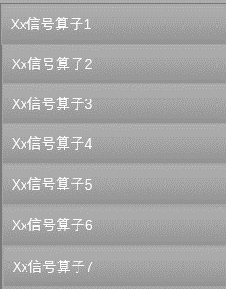
字典维护，字典存有第三方算法的基本信息和本地编辑的公式，包括参数和输出

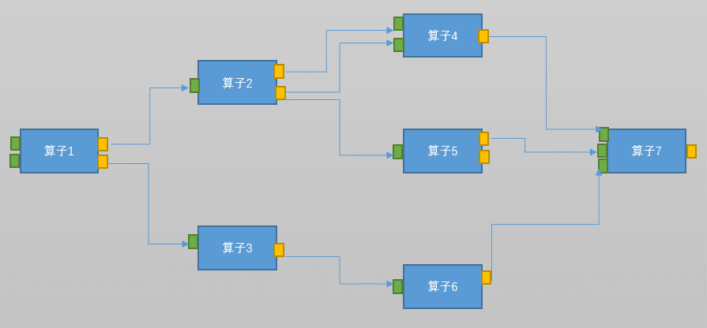

算子列表，其实来源于字典

输出和输入可以双击添加动作，动作对本算子产生影响

编辑算子
已有规则

可以动态编辑需要的算子（公式或者逻辑运算），弹出以前的编辑框，编辑成功后存入字典中

